图纸信息表
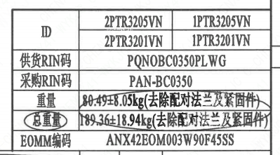
页码 | 表格名称 | 字段名称 | 字段值 | 标准字段名 | 标准字段值
1 | 阀门参数表 | ID | 2PTR3205VN,2PTR3201VN,1PTR3205VN,1PTR3201VN | 功能位置编码 | 2PTR3205VN,2PTR3201VN,1PTR3205VN,1PTR3201VN
1 | 阀门参数表 | 供货RIN码 | PQNOBC0350PLWG | 供货RIN码 | PQNOBC0350PLWG
1 | 阀门参数表 | 采购RIN码 | PAN-BC0350 | 采购RIN码 | PAN-BC0350
1 | 阀门参数表 | 重量 | 80.49±8.05kg（去除配对法兰及紧固件）
1 | 阀门参数表 | 总重量 | 189.36±18.94kg（去除配对法兰及紧固件）
1 | 阀门参数表 | EOMM编码 | ANX42EOM003W90F45SS
1 | 主要性能参数 | 公称尺寸 | DN350 | 阀门入口口径 | DN350
 |  |  |  | 阀门出口口径 | DN350
1 | 主要性能参数 | 压力等级 | 150Lb
1 | 主要性能参数 | 工作压力 | 1.35
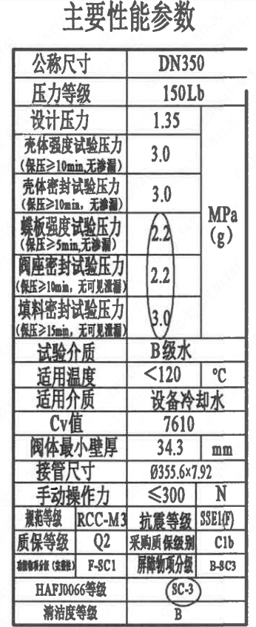
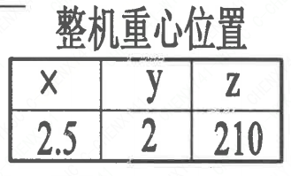
1 | 主要性能参数 | 壳体强度试验压力（保压≥10min，无渗漏） | 3.0
1 | 主要性能参数 | 壳体密封试验压力（保压≥10min，无渗漏） | 3.0
1 | 主要性能参数 | 蝶板强度试验压力（保压≥5min，无渗漏） | 2.2
1 | 主要性能参数 | 阀座密封试验压力（保压≥10min，无可见泄漏） | 2.2
1 | 主要性能参数 | 填料密封试验压力（保压≥15min，无可见泄漏） | 3.0
1 | 主要性能参数 | 试验介质 | B级水
1 | 主要性能参数 | 适用温度 | ＜120
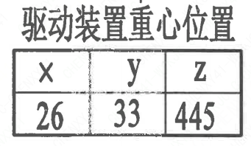
1 | 主要性能参数 | 适用介质 | 设备冷却水 | 流体介质 | N
1 | 主要性能参数 | Cv值 | 7610 | 设计要求流量系数 | 7610
1 | 主要性能参数 | 阀体最小壁厚 | 34.3
1 | 主要性能参数 | 接管尺寸 | ∅355.6×7.92 | 入口接管外径 | 355.6
 |  |  |  | 入口接管壁厚 | 7.92
 |  |  |  | 出口接管外径 | 355.6
 |  |  |  | 出口接管壁厚 | 7.92
1 | 主要性能参数 | 手动操作力 | ≤300
1 | 主要性能参数 | 规范等级 | RCC-M3 | 规范等级 | RCC-M3
1 | 主要性能参数 | 抗震等级 | SSE1(F) | 抗震要求 | SSE1
 |  |  |  | 抗震分类 | F
1 | 主要性能参数 | 质保等级 | Q2 | 物项质保等级 | Q2
1 | 主要性能参数 | 采购质保级别 | C1b
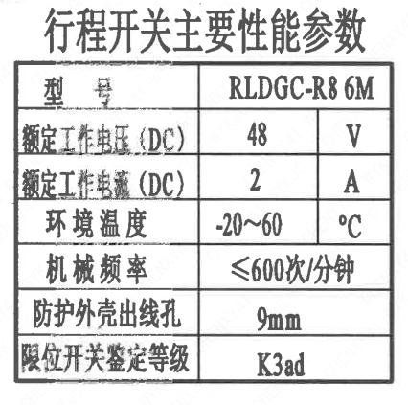
1 | 主要性能参数 | 功能物项分级（完整性） | F-SC1 | 功能物项分级（完整性） | F-SC1
1 | 主要性能参数 | 屏障物项分级 | B-SC3 | 屏障物项分级 | B-SC3
1 | 主要性能参数 | HAF J0066等级 | SC-3 | 核安全等级（阀门本体） | SC-3
1 | 主要性能参数 | 清洁度等级 | B | 清洁度等级 | B
1 | 阀门重心信息表 | 整机重心位置 | （2.5,2,210）
1 | 阀门重心信息表 | 驱动机构重心位置 | （26,33,445）
1 | 行程开关主要性能参数 | 型号 | RLDGC-R8 6M
1 | 行程开关主要性能参数 | 额定工作电压（DC） | 48
1 | 行程开关主要性能参数 | 额定工作电流（DC） | 2
1 | 行程开关主要性能参数 | 环境温度 | -20~60
1 | 行程开关主要性能参数 | 机械频率 | ≤600次/分钟
1 | 行程开关主要性能参数 | 防护外壳出线孔 | 9mm
1 | 行程开关主要性能参数 | 限位开关鉴定等级 | K3ad | 限位开关鉴定程序 | K3ad

材料清单
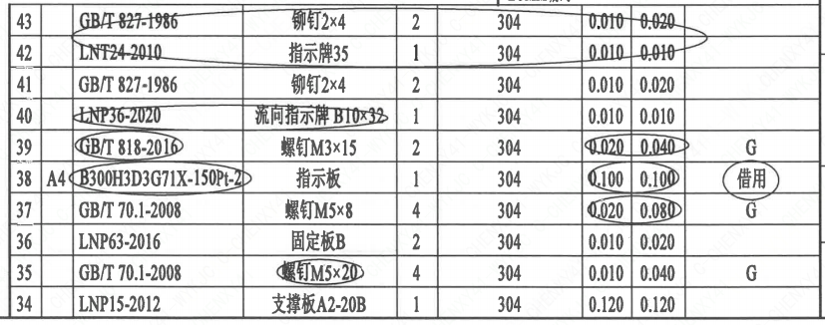
页码 | 序号 | 幅面 | 代号 | 名称 | 数量 | 材料 | 单件 | 总计 | 备注
1 | 1 |  | LNP07-2010 | 轴承Ⅰ27×60 | 1 | ZCuAl10Fe3Ⅱ | 0.150 | 0.150
1 | 2 |  | LNP04-2010 | 阀轴B350-N3 | 1 | X6CrNiCu17-04 | 5.160 | 5.160 | M5110; G-Q3
1 | 3 |  | LNP02-2010 | 蝶板B350-150-N3 | 1 | Z3CN20-09M | 14.070 | 14.070 | M3402
1 | 4 |  | LNP03-2010 | 阀座B350 | 1 | EPDM | 1.205 | 1.205
1 | 5 |  | LNP01-2010 | 阀体B350-150-N3 | 1 | 20MN5M | 35.540 | 35.540 | M1112
1 | 6 |  | LNP07-2010 | 轴承Ⅰ36×50 | 1 | ZCuAl10Fe3Ⅱ | 0.200 | 0.200
1 | 7 |  | LNP08-2010 | 轴承Ⅱ36×60 | 1 | ZCuAl10Fe3Ⅱ | 0.400 | 0.400
1 | 8 |  | LNP06-2010 | O形圈50×3.5 | 1 | EPDM | 0.010 | 0.010
1 | 9 |  | LNP06-2010 | O形圈42×3.5 | 2 | EPDM | 0.010 | 0.020
1 | 10 |  | GB/T 894-2017 | 挡圈36 | 1 | 304 | 0.040 | 0.040
1 | 11 |  | LNP10-2010 | 垫块36.5 | 1 | 304 | 0.250 | 0.250
1 | 12 |  | GB/T 819.1-2016 | 螺钉 M5×10 | 4 | 304 | 0.010 | 0.040 | G
1 | 13 |  | GB/T 9125-2010 | 螺柱 M12×60 | 8 | 35CrMoA | 0.050 | 0.400 | 磷化; G
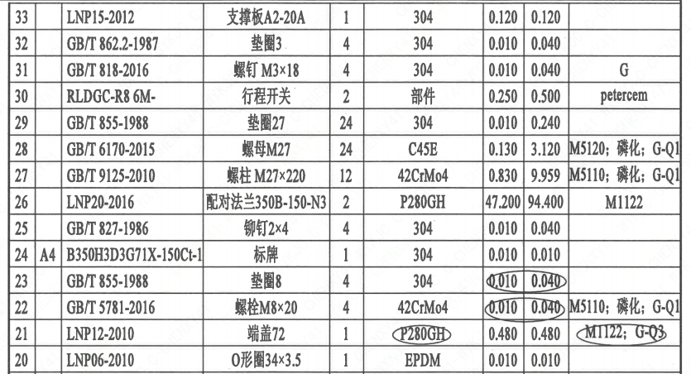
1 | 14 |  | GB/T 6170-2015 | 螺母 M12 | 8 | 45 | 0.010 | 0.080 | 磷化; G
1 | 15 |  | GB/T 855-1988 | 垫圈12 | 8 | 304 | 0.010 | 0.080
1 | 16 |  | GB/T 1096-2003 | 键10×63 | 2 | 45 | 0.040 | 0.080
1 | 17 |  | BH3SQ1000A-Φ32- | 蜗杆传动装置 | 1 | 部件 | 22.120 | 22.120 | G
1 | 18 |  | GB/T 825-1988 | 螺钉 M8 | 1 | 20 | 0.010 | 0.010 | 磷化; G
1 | 19 |  | LNB31-2007 | 减摩调整垫12 | 1 | ZCuAl10Fe3Ⅱ | 0.010 | 0.010
1 | 20 |  | LNP06-2010 | O形圈34×3.5 | 1 | EPDM | 0.010 | 0.010
1 | 21 |  | LNP12-2010 | 端盖72 | 1 | P280GH | 0.480 | 0.480 | M1122; G-Q3
1 | 22 |  | GB/T 5781-2016 | 螺柱 M8×20 | 4 | 42CrMo4 | 0.010 | 0.040 | M5110; 磷化; G-Q1
1 | 23 |  | GB/T 855-1988 | 垫圈8 | 4 | 304 | 0.010 | 0.040
1 | 24 | A4 | B350H3D3G71X-150Ct-1 | 标牌 | 1 | 304 | 0.010 | 0.010
1 | 25 |  | GB/T 827-1986 | 铆钉2×4 | 4 | 304 | 0.010 | 0.040
1 | 26 |  | LNP20-2016 | 配对法兰350B-150-N3 | 2 | P280GH | 47.200 | 94.400 | M1122
1 | 27 |  | GB/T 9125-2010 | 螺柱 M27×220 | 12 | 42CrMo4 | 0.830 | 9.959 | M5110; 磷化; G-Q1
1 | 28 |  | GB/T 6170-2015 | 螺母 M27 | 24 | C45E | 0.130 | 3.120 | M5120; 磷化; G-Q1
1 | 29 |  | GB/T 855-1988 | 垫圈27 | 24 | 304 | 0.010 | 0.240
1 | 30 |  | RLDGC-R8 6M- | 行程开关 | 2 | 部件 | 0.250 | 0.500 | petercem
1 | 31 |  | GB/T 818-2016 | 螺钉 M3×18 | 4 | 304 | 0.010 | 0.040 | G
1 | 32 |  | GB/T 862.2-1987 | 垫圈3 | 4 | 304 | 0.010 | 0.040
1 | 33 |  | LNP15-2012 | 支撑板A2-20A | 1 | 304 | 0.120 | 0.120
1 | 34 |  | LNP15-2012 | 支撑板A2-20B | 1 | 304 | 0.120 | 0.120
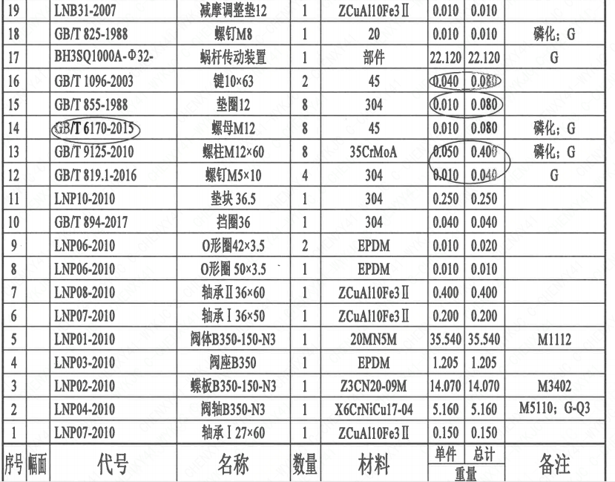
1 | 35 |  | GB/T 70.1-2008 | 螺钉 M5×20 | 4 | 304 | 0.010 | 0.040 | G
1 | 36 |  | LNP63-2016 | 固定板B | 2 | 304 | 0.010 | 0.020
1 | 37 |  | GB/T 70.1-2000 | 螺钉 M5×8 | 4 | 304 | 0.020 | 0.080 | G
1 | 38 | A4 | B300H3D3G71X-150Pt-2 | 指示板 | 1 | 304 | 0.100 | 0.100 | 借用
1 | 39 |  | GB/T 818-2016 | 螺钉 M3×15 | 2 | 304 | 0.020 | 0.040 | G
1 | 40 |  | LNP36-2020 | 流向指示牌 B10×32 | 1 | 304 | 0.010 | 0.010
1 | 41 |  | GB/T 827-1986 | 铆钉2×4 | 2 | 304 | 0.010 | 0.020
1 | 42 |  | LNT24-2010 | 指示牌35 | 1 | 304 | 0.010 | 0.010
1 | 43 |  | GB/T 827-1986 | 铆钉2×4 | 2 | 304 | 0.010 | 0.020

技术要求
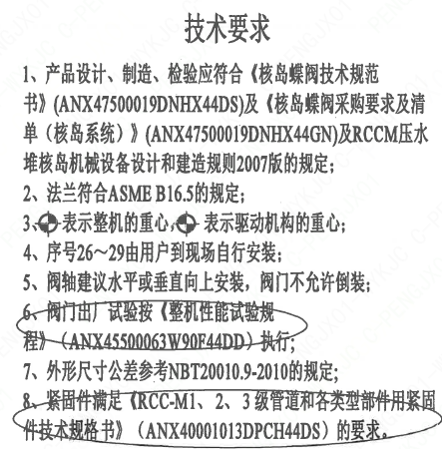
页码 | 字段名称 | 内容
1 | 技术要求-1 | 1、产品设计、制造、检验应符合《核岛蝶阀技术规范书》（ANX47500019DNHX44DS）及《核岛蝶阀采购要求及清单（核岛系统）》（ANX47500019DNHX44GN）及RCCM压水堆核岛机械设备设计和建造规则2007版的规定；
1 | 技术要求-2 | 2、法兰符合ASME B16.5的规定；
1 | 技术要求-3 | 3、表示整机的重心，表示驱动机构的重心；
1 | 技术要求-4 | 4、序号26~29由用户到现场自行安装；
1 | 技术要求-5 | 5、阀轴建议水平或垂直向上安装，阀门不允许倒装；
1 | 技术要求-6 | 6、阀门出厂试验按《整机性能试验规程》（ANX45500063W90F44DD）执行；
1 | 技术要求-7 | 7、外形尺寸公差参考NBT20010.9-2010的规定；
1 | 技术要求-8 | 8、紧固件满足《RCC-M1、2、3级管道和各类型部件用紧固件技本规格书》（ANX40001013DPCH44DS）的要求。
1 | 采购要求及清单文件编码 | ANX47500019DNHX44GN

图签栏
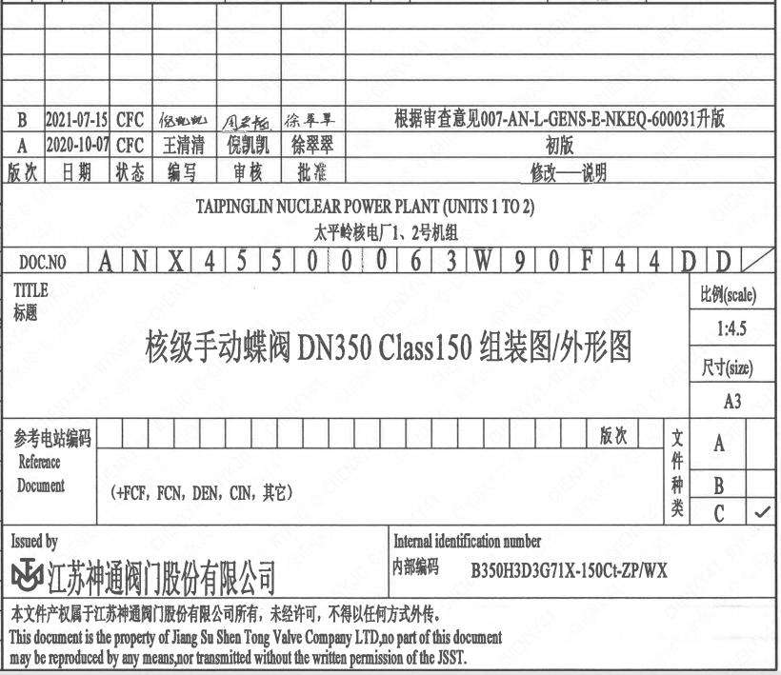
页码 | 文件编码 | 卷标 | 标题 | 参考文件编码 | 参考电站编码版次
1 | ANX45500063W90F44DD |  | 核级手动蝶阀DN350 Class150组装图/外形图

